Sheet2
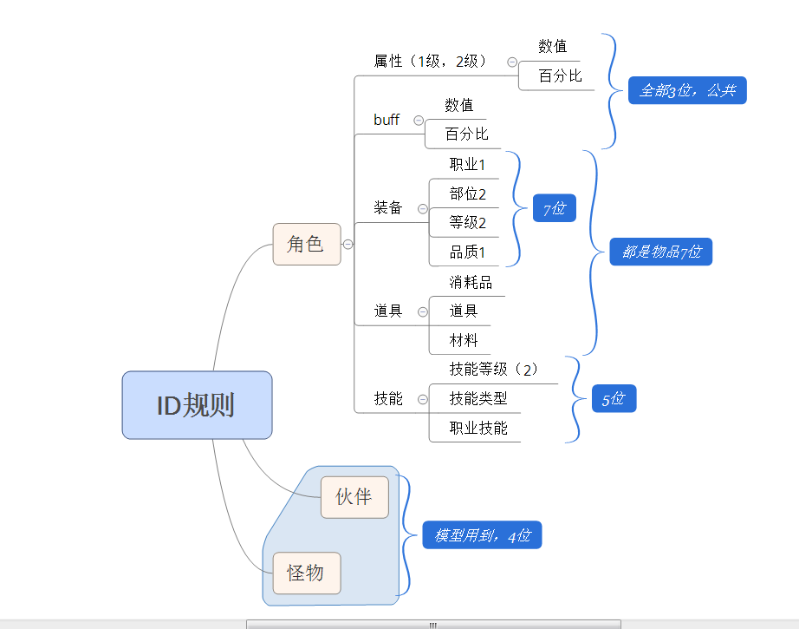
大类 | 小类 | 范围 | 规则
属性 | 属性 | 100-199 | 数值
 |  | 200-299 | 百分比
 | BUFF | 300-400
人物 | 角色 | 1000-1020
 | 怪物 | 2000-2999
 | 伙伴 | 3000-3999
 | 测试怪物 | 4000-4999
 | NPC | 1100-1200
 | 怪物（正式） | 40000-49999
 | boss怪物 | 300000-399999 | 3+场景+序号
 | 采集物 | 5000-6000
 | 技能 | 10000-39999 | 技能+技能类型+职业+等级
 | 翅膀 | 410101-420306 | 4+类型+档次+等级
 | 时装-衣服 | 51101-53199 | 5+职业+1+序号
 | 时装-翅膀 | 61101-63399 | 6+职业+档次+序号
物品 | 装备 | 1000000-1999999 | 1+职业+部位+品级+等级
 | 武器 | 1110501-1910599 | 1+职业+105+序号
 | 物品 | 2000000-2009999
icon |  | 100000-199999 | 类型+ID

